【使用方法】
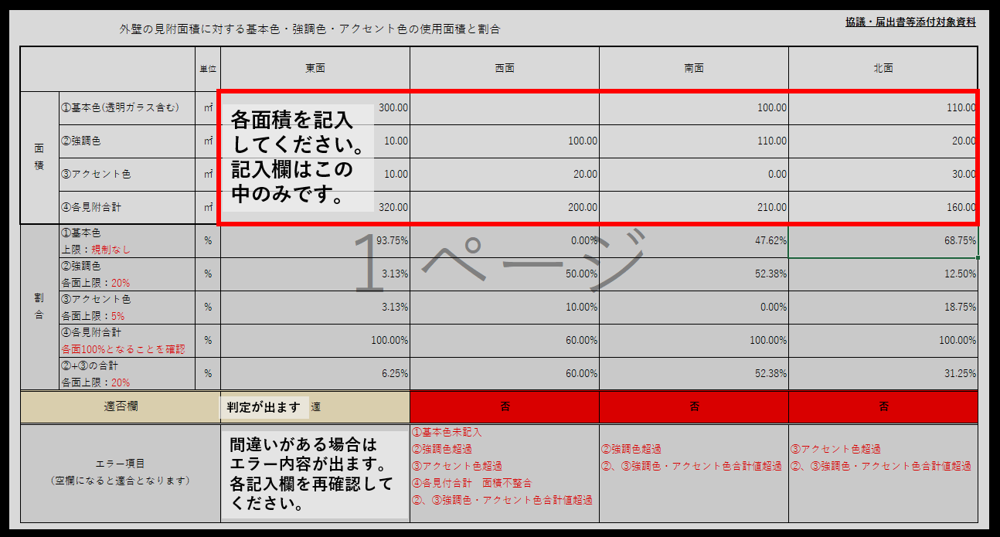
記入例です、ご確認の上ご使用ください。

シート名：印刷対象 外部仕上色一覧表
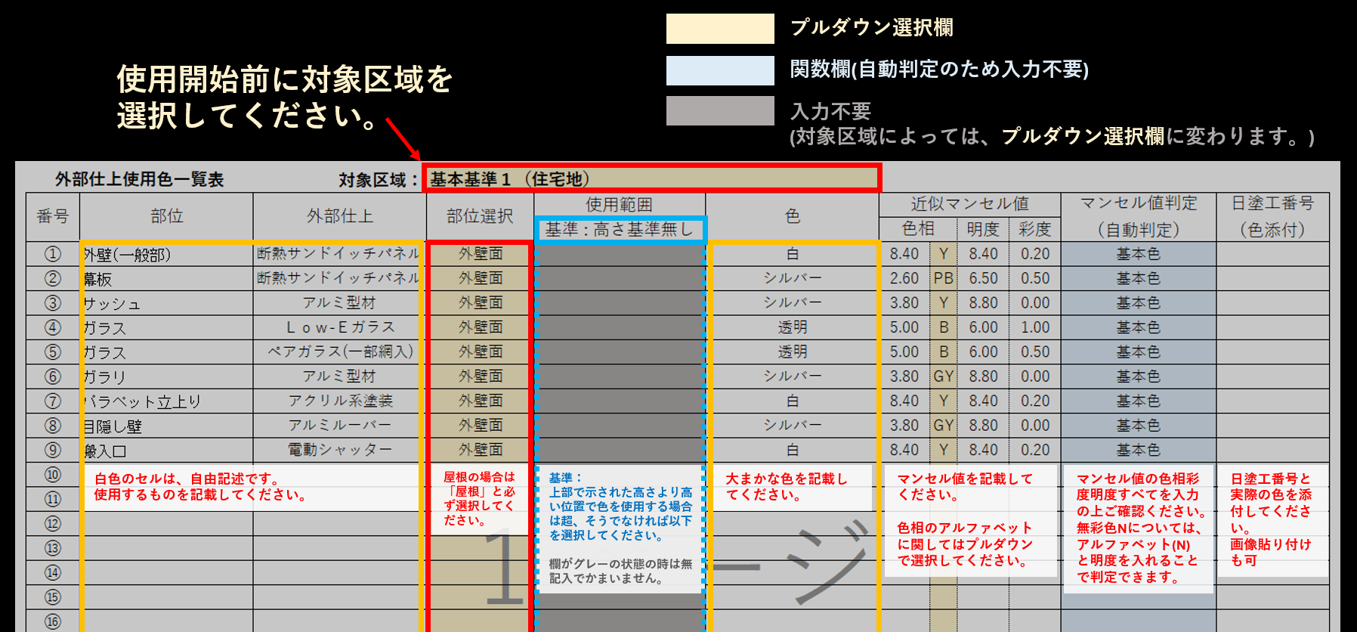

シート名：印刷対象 面積割合表

